Nordic Walking Kobiety
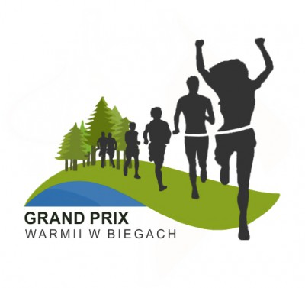
Klasyfikacja Generalna VI Grand Prix Warmii w Biegach i marszach Nordic Walking 2019
Dyscyplina: Nordic Walking

Organizator: Nadleśnictwo Wichrowo, Nadleśnictwo Kudypy, Stowarzyszenie Pozytywni Dobre Miasto, OSiR w Lidzbarku Warmińskim, OSiR w Dobrym Mieście, Stowarzyszenie Przyrodnicze „Zielona Warmia”, Urząd Miasta w Dobrym Mieście, Urząd Miasta w Lidzbarku Warmińskim |  |  |  |  |  | 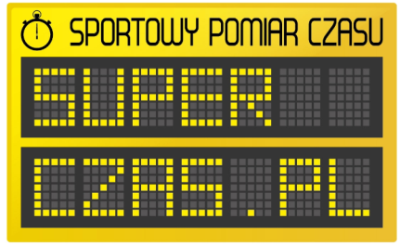

Kategoria: Kobiety Open
 |  |  |  | Punkty zdobyte w marszach
Nazwisko i Imię | Miejscowość | Drużyna | Rok urodzenia | Wolność jest w naturze Kudypy 01.06.2019 | VIII Biegiem po Wichrowskich Lasach 29.06.2019 | Człowiek z Żelaza IV - Dzika Moc 22.09.2019 | Suma punktów | Miejsce
Bem Małgorzata | Olsztyn | Pozytywni Dobre Miasto | 1973 | 10 | 14 | 15 | 29 | 1
Nosarzewska Małgorzata | Dobre Miasto | Grupa Nordic Walking - Dobre Miasto | 1968 | 8 | 12 | 11 | 23 | 2
Bertel Alicja | Olsztyn | Grupa Nordic Walking - Dobre Miasto | 1980 | 9 | 13 |  | 22 | 3
Wierzbicka Marzanna | Dobre Miasto | Pozytywni Dobre Miasto | 1974 | 7 |  | 14 | 21 | 4
Szybajło Patrycja | Dobre Miasto | Grupa Nordic Walking - Dobre Miasto | 1990 |  | 10 | 8 | 18 | 5
Wiśniewska Justyna | Olsztyn | Hotel Krasicki MTB Olsztyn Team | 1984 | 5 | 11 |  | 16 | 6
Gójska-Budzisz Aldona | Jonkowo | Daniel i jego Aniołki | 1980 |  | 9 |  | 9 | NK
Baran Iwona | Szczytno | Morsy Szczytno# Reset | 1982 |  |  | 2 | 2 | NK
Bobińska-Jaźwińska Agnieszka | Szczytno | Morsy Szczytno# Reset | 1977 |  |  | 5 | 5 | NK
Kordek Bogumiła | Szczytno | Morsy Szczytno #RESET | 1979 |  |  | 7 | 7 | NK
Kotwa Olga | Olsztyn |  | 1984 |  | 6 |  | 6 | NK
Kozłowska Ewa | Dobre Miasto | Grupa Nordic Walking-Dobre Miasto | 1969 |  | 5 |  | 5 | NK
Kuczewska Agnieszka | Elbląg |  | 1978 |  |  | 12 | 12 | NK
Kulig Bożena | Elbląg |  | 1955 |  |  | 6 | 6 | NK
Lewandowska Elżbieta | Szczytno | Morsy Szczytno # Reset | 1982 |  |  | 3 | 3 | NK
Lipka Anna | Jonkowo | Daniel i jego Aniołki | 1972 |  | 8 |  | 8 | NK
Michałowska Sylwia | Elbląg | Klub Sportowy Elbląskie Włóczy-Kije | 1977 |  |  | 13 | 13 | NK
Nieściór Mieczysława | Stękiny / Olsztyn | Młynago / Kąpiący się zimą Olsztyn | 1970 |  |  | 10 | 10 | NK
Pawlikowska Zdzisława | Olsztyn | Pozytywni Dobre Miasto | 1965 |  |  | 4 | 4 | NK
Pilguj Danuta | Brąswałd |  | 1971 | 3 |  |  | 3 | NK
Popławska Justyna | Olsztyn |  | 1978 | 1 |  |  | 1 | NK
Roćko Ewelina | Olsztyn |  | 1980 |  | 2 |  | 2 | NK
Sawko Ewa | Olsztyn |  | 1968 |  |  | 1 | 1 | NK
Śladowska Luiza | Olsztyn | brak drużyny | 1981 |  | 1 |  | 1 | NK
Stąsik Dorota | Olsztyn | Grupa Nordic Walking-Dobre Miasto | 1983 |  | 4 |  | 4 | NK
Szałkowska Joanna | Bartąg | OBY DO METY | 1976 |  |  | 9 | 9 | NK
Szyszkowska Katarzyna | Dobre Miasto | Grupa Nording Walking - Dobre Miasto | 1988 | 4 |  |  | 4 | NK
Tymińska Ewa | Gdańsk |  | 1957 |  | 7 |  | 7 | NK
Urbańska Paulina | Łęgno | Grupa Nordic Walking - Dobre Miasto | 1989 | 6 |  |  | 6 | NK
Waszkielis Ewa | Olsztyn |  | 1978 | 2 |  |  | 2 | NK
Więckowska Sylwia | Dobre Miasto |  | 1987 |  | 3 |  | 3 | NK

NK - Uczestnik nieklasyfikowany w klasyfikacji generalne Grand Prixx (wymagany start w minimum 2 imprezach)

